Sheet1
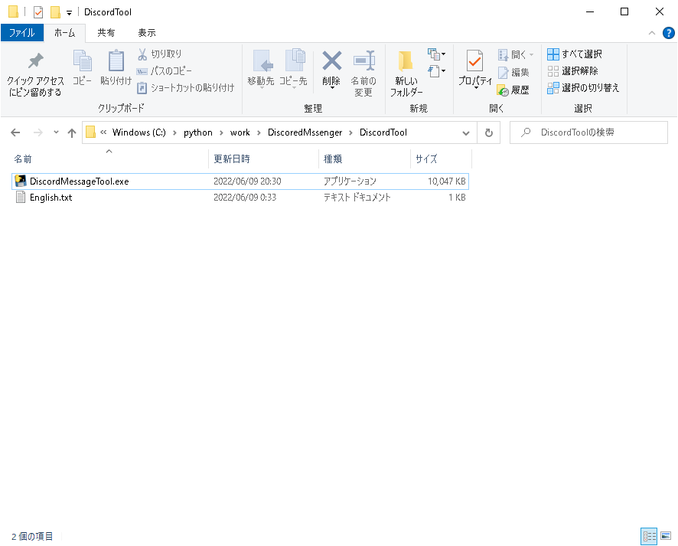

①ファイルが存在すること

※English.txtを編集すると入力する文字が変わります。「.」区切りでメッセージを送付します。

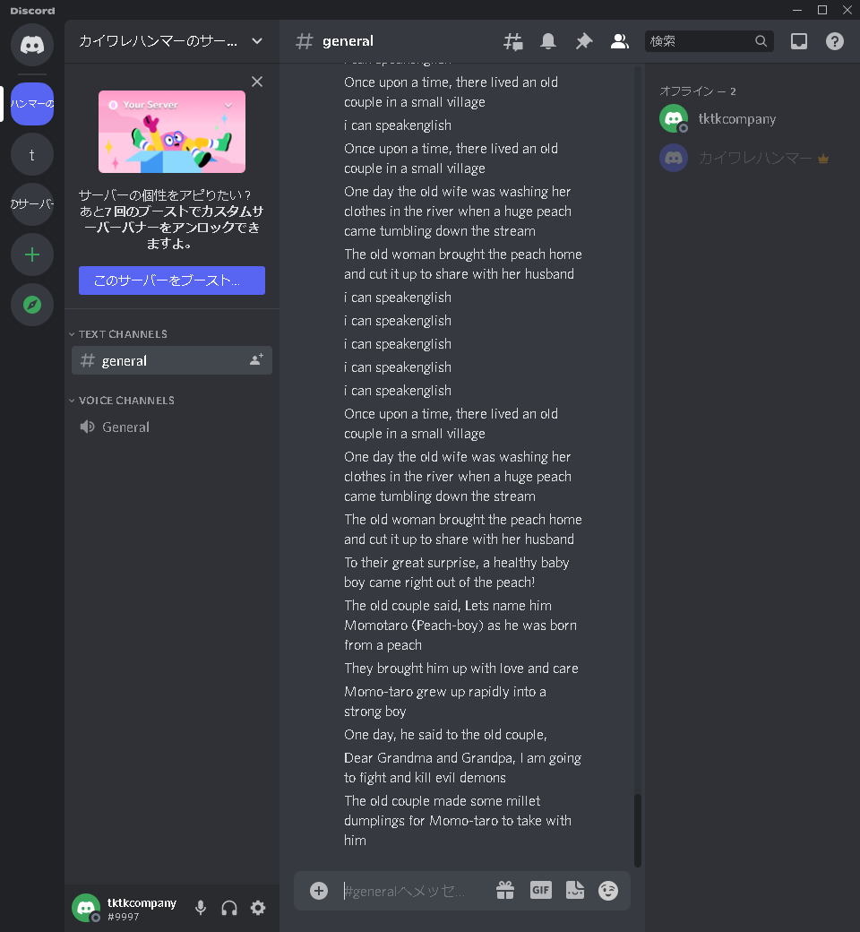

②このあたりにカーソルを合わせる.
この画面を半分くらいの大きさにして右側においていただけると後の操作が楽になります。

③ダブルクリック

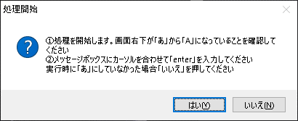

④このあたりにカーソルを合わせてEntrerを押す

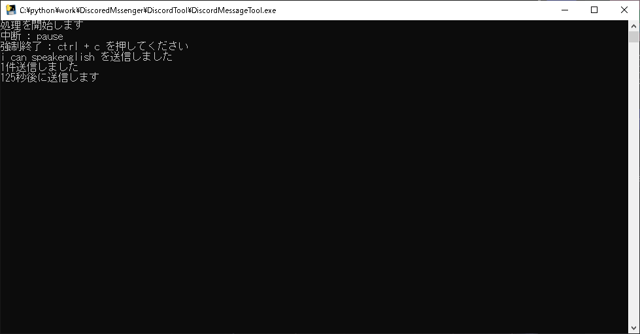

⑤うまくいかないときはこの画面をクリックして ctrl + cを押してください。
お手数ですがそのまま③からやり直してください

⑥ファイルの最後まで入力したら終了のメッセージが表示されます。

